Clas. Global de Gastos
 |  |  |  | PROCESO: GESTIÓN FINANCIERA Y CONTABLE |  |  | Código: FOR-08-GFC-01

 |  |  |  |  |  |  | Versión: 01

 |  |  |  | FORMATO: PROYECTO DE PRESUPUESTO |  |  | Fecha: 01/08/2022

 |  |  |  |  |  |  | Página: 1

 | Área:
 | Vigencia proyectada: |  |  | 2022
 | Fecha de diligenciamiento del presupuesto:
 | Proyectó: |  |  | Anotación: Coordinador de área
 | Revisó: |  |  | Anotación: Coordinador de área contable y financiera
 | Aprobó: |  |  | Anotación: Gerente General

Región Administrativa y de Planificación-RAP Pacífico
ANTEPROYECTO CLASIFICACIÓN ECONÓMICA DE LOS GASTOS DE FUNCIONAMIENTO E INVERSIÓN - VIGENCIA 2022
Clasificador presupuestal |  |  |  |  |  |  | Clasificador Económico
 |  |  |  |  |  | Fuente de Financiación | Gastos | Activos no financieros | Activos Financieros
A | B |  |  |  |  | C | D | E | F
Código | Concepto |  |  |  |  | Recursos Propios
 | Gastos de Funcionamiento
 | 1. Gastos de Personal | 1.1. Servicios Personales Indirectos | 1.1.1 | Servicios Personales Asociados a la Nómina | Anotación: Solo lo revisa el área financiera y contable en conjunto con el área jurídico administrativa
 |  |  | 1.1.2 | Remuneración Servicios Técnicos | Anotación: Todas las áreas lo deben formular | $ 12,000
 |  |  | 1.1.3 | Honorarios | Anotación: Solo lo revisa el área financiera y contable en conjunto con el área jurídico administrativa
 | 2. Gastos Generales | 2.1. Adquisición de Bienes | 2.1.1 | Materiales y suministros | Anotación: Todas las áreas lo deben formular | $ -
 |  |  | 2.1.2 | Compra de equipos | Anotación: Formular si aplica | $ -
 |  |  | 2.1.3 | Dotación de personal | Anotación: Formular si aplica | $ 103,116
 |  |  | 2.1.4 | Otras adquisiciónes de Bienes | Anotación: Formular si aplica | $ -
 |  | 2.2. Adquisición de Servicios | 2.2.1 | Viáticos y Gastos de Viaje | Anotación: Formular si aplica | $ 4,970,487
 |  |  | 2.2.2 | Comunicación y Transporte | Anotación: Formular si aplica | $ -
 |  |  | 2.2.3 | Servicios Públicos | Anotación: Solo lo revisa el área financiera y contable en conjunto con el área jurídico administrativa | $ 9,524,687
 |  |  | 2.2.4 | Seguros | Anotación: Formular si aplica
 |  |  | 2.2.5 | Impresos y Publicaciones | Anotación: Todas las áreas lo deben formular | $ 396,323
 |  |  | 2.2.6 | Mantenimiento, vigilancia y Aseo | Anotación: Solo lo revisa el área financiera y contable en conjunto con el área jurídico administrativa | $ -
 |  |  | 2.2.7 | Arrendamientos | Anotación: Solo lo revisa el área financiera y contable en conjunto con el área jurídico administrativa | $ 10,060,431
 |  |  | 2.2.8 | Otras adquisiciones de servicios | Anotación: Formular si aplica | $ -
 |  | 2.3. Otros Gastos Generales | 2.3.1 | Pago de Seguros | Anotación: Solo lo revisa el área financiera y contable
 |  |  | 2.3.2 | Comisiones, gastos bancarios y fiducias | Anotación: Solo lo revisa el área financiera y contable | $ 167,117
 |  |  | 2.3.3 | Créditos judicialmente reconocido, laudos arbitrales y conciliaciones | Anotación: Solo lo revisa el área financiera y contable en conjunto con el área jurídico administrativa
 |  |  | 2.3.4 | Impuestos, tasas y multas | Anotación: Solo lo revisa el área financiera y contable en conjunto con el área jurídico administrativa | $ 1,091,734
 | Gastos Imprevistos
 | 3. Transferencias Corrientes | 3.1. Transferencias corrientes | 3.1.1 | Salud | Anotación: Solo lo revisa el área financiera y contable en conjunto con el área jurídico administrativa
 |  |  | 3.1.2 | Accidentes de Trabajo y enfermedad profesional | Anotación: Solo lo revisa el área financiera y contable en conjunto con el área jurídico administrativa
 |  |  | 3.1.3 | Pensiones | Anotación: Solo lo revisa el área financiera y contable
 |  |  | 3.1.4 | Cesantías | Anotación: Solo lo revisa el área financiera y contable
 |  |  | 3.1.5 | Otras contribuciones inherentes a la nómina | Anotación: Solo lo revisa el área financiera y contable
 | Gastos de Inversión

 | Servicio a la Deuda (Amortización)

1.1.2
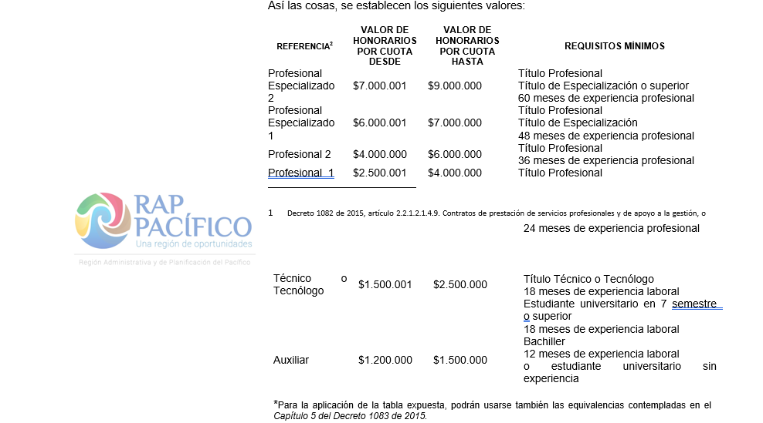
1.1.2. REMUNERACIÓN DE SERVICIOS TÉCNICOS
DESCRIPCIÓN | ASOCIADO A FUNCIONAMIENTO / INVERSIÓN | REFERENCIA | CANTIDAD | PLAZO | VALOR HONORARIOS MENSUAL | VALOR TOTAL
(Ejemplo) "Profesional en contaduria o finanzas (Prestar servicios Profesionales como contador público en la consolidacion y funcionamiento de la Region Administrativa y de planificación Rap-Pacifico)" | Funcionamiento | Profesional especializado | 1 | 12 | $1,000 | $12,000

VALOR TOTAL: |  |  |  |  |  | $12,000

NOTA: Estos valores se motivan en contrataciones previamente realizadas en la RAP Pacífico, en contratos similares consultados en SECOP, en el mutuo acuerdo y en los parámetros establecidos en la Circular de la entidad suscrita para tal fin que se relaciona a continuación:

2.2.2.
2.2.2. COMUNICACIÓN Y TRANSPORTE
Prestación de servicios integrales de correo a nivel nacional, regional, departamental, urbano y rural en la modalidad de correo certificado. NOTA: Este servicios eventualmente podrá cambiarse por Certificado electrónico (Certimail). (Ver la cartilla oficial de 472).
SERVICIO | CANTIDAD A CONTRATAR | VALOR UNITARIO | PROYECCIÓN 2022 | VALOR TOTAL
Urbano 0-500 (gr) |  | $5,800 | $5,939 | $-
Urbano 501-1000 (gr) |  | $6,200 | $6,349 | $-
Urbano 1001-2000 (gr) |  | $8,400 | $8,602 | $-
Regional 0-500 (gr) |  | $7,300 | $7,475 | $-
Regional 501-1000 (gr) |  | $9,600 | $9,830 | $-
Regional 1001-2000 (gr) |  | $10,500 | $10,752 | $-
Nacional 0-500 (gr) |  | $8,400 | $8,602 | $-
Nacional 501-1000 (gr) |  | $10,100 | $10,342 | $- | AQUÍ NOS TOCA REVISAR LAS TARIFAS DE OTRO LADO PORQUE LA PAGINA WEB NO ESTÁ HABILTIADA
Nacional 1001-2000 (gr) |  | $11,900 | $12,186 | $-
Trayectos Especiales 0-500 (gr) |  | $8,700 | $8,909 | $-
Trayectos Especiales 501-1000 (gr) |  | $10,500 | $10,752 | $-
Trayectos Especiales 1001-2000 (gr) |  | $12,900 | $13,210 | $-
TOTAL A CONTRATAR VIGENCIA 2022: |  |  |  | $-

Desagregacíón Valores Unitarios
Al tenor del Artículo 10 del Decreto 75 de 1984 concordante con el Decreto 2854 de 2006, los Ministerios, Departamentos Administrativos, Superintendencias, Institutos Descentralizados y demás entidades oficiales y semioficiales del orden nacional, deben transportar su correo nacional e internacional a través de la red oficial de correos ahora llamada: EMPRESA SERVICIOS POSTALES NACIONALES S.A., de conformidad con las disposiciones reglamentarias que al efecto se dicten, para regular la prestación de diversas sus diversas modalidades. Esto en concordancia con la Ley 1369 de 2009 mediante la cual se establece el régimen de los servicios postales en Colombia.
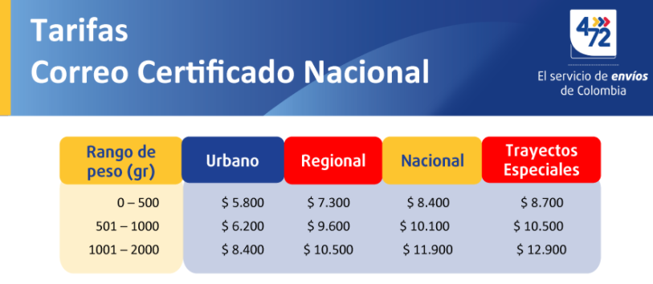

NOTA: Última actualización en noviembre de 2020.

